Market


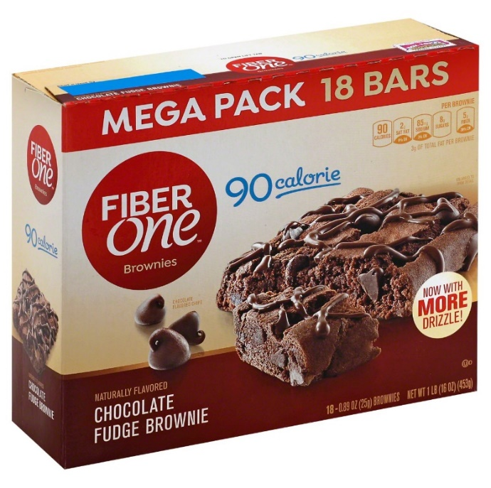
Brownies Instan |  |  |  |  | Official store
Merk | Harga | gram | Harga/gram | Harga per 250 gr | Transaction
Nutricake Instant Cake Brownies Chocolate 230G | Rp13,320 | 230 | 57.9 | Rp14,478 | 76
Nutricake Instant Cake Brownies Keju 230G | Rp13,320 | 230 | 57.9 | Rp14,478 | 44
Pondan Premiks Brownies Kukus Coklat 400 gr | Rp23,300 | 400 | 58.3 | Rp14,563 | 40
Pondan Brownies & Cookies 435 gr | Rp22,800 | 435 | 52.4 | Rp13,103 | 74
Pondan Brownies Kukus Panggang Pouch 230 gr | Rp10,200 | 230 | 44.3 | Rp11,087 | 178
Haan Instant Cake Mix Premiks Brownies Coklat 475 gr | Rp35,000 | 475 | 73.7 | Rp18,421
Haan Instant Cake Mix Premiks Brownies Coklat Pouch 230 gr | Rp15,000 | 230 | 65.2 | Rp16,304
 |  |  | HET Avg | Rp14,634
 |  |  | Price List | Rp11,707
 |  |  | Bulatkan | Rp12,000

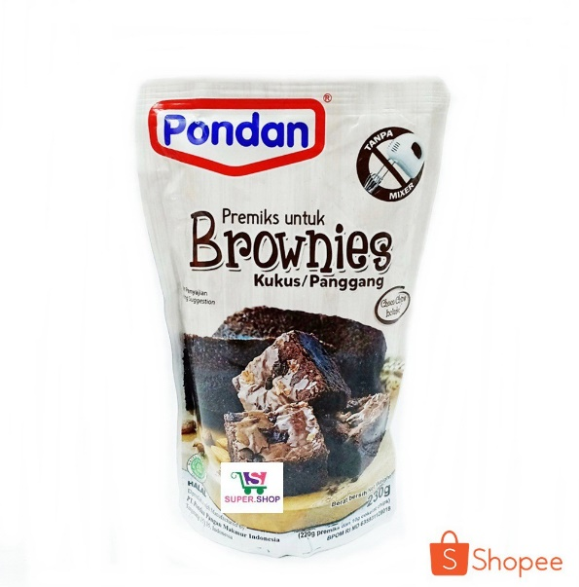
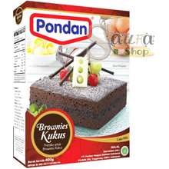




foto pada kemasan bisa tempting seperti fudgy brownies yg kekinian sperti ini

Market Potency
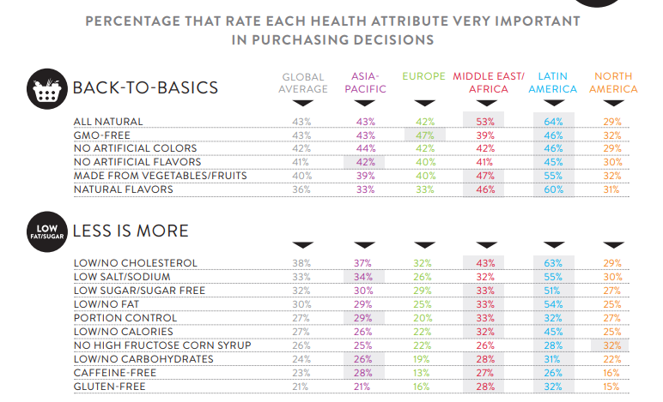
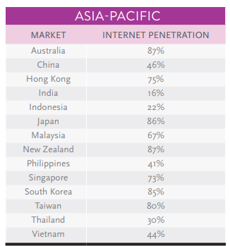
Jumlah penduduk Indonesia | 267,000,000
SES SU, U12 | 30% | Indonesian population
F, 25-50 | 38% | Indonesian population
Diabetes | 6.5%
Suka Memasak | 87%
Suka Baking / Bikin Kue | 25%
Bikin Brownies | 10%
Choose Tropicana Slim | 25%

Target market TS | 10,758 | persons

Consume TS
- 1 pack per bulan | 10,758 | portion

Price TS | IDR 12,000 | per portion


Sales potency | IDR 43,031,723 | per month
Pembulatan | 50,000,000 | per month

 |  |  | 464982 | 883883
 |  |  | 524826
 |  |  | 509726 | 6947659
 |  |  | 451364
 |  |  | 380792 | 10177924
 |  |  | 323266 | 3230265
 |  |  | 323266 | 68%
 |  |  | 267752
 |  |  | 284080
 |  |  | 375893
 |  |  | 2916139
 |  |  | 27.3%

Insight
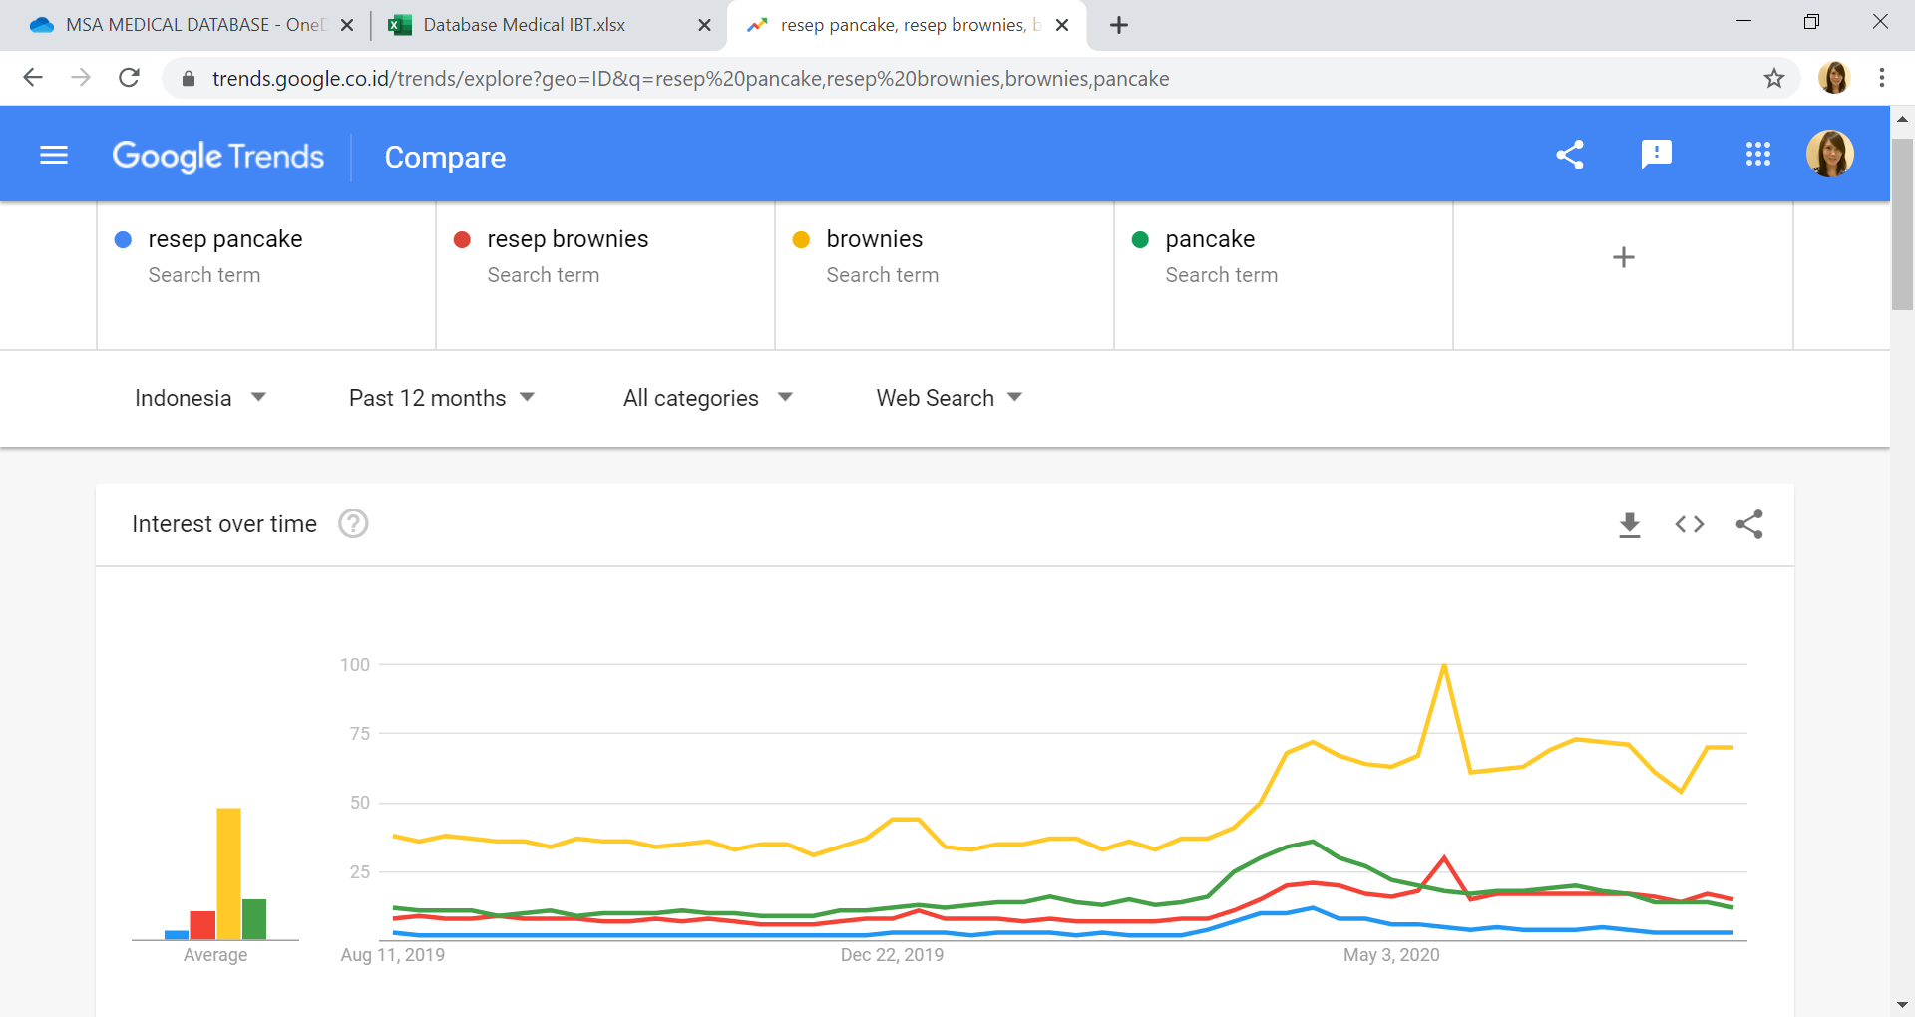

Both meningkat naik saat COVID --> trend memasak di rumah dan sampai sekarang masih lebih tinggi dibandingkan tahun 2019
overal pencarian utk brownies dan resep brownies lebih tinggi dibandingkan pancake, serta tidak declining (dibandingkan pancake & resep pancake)
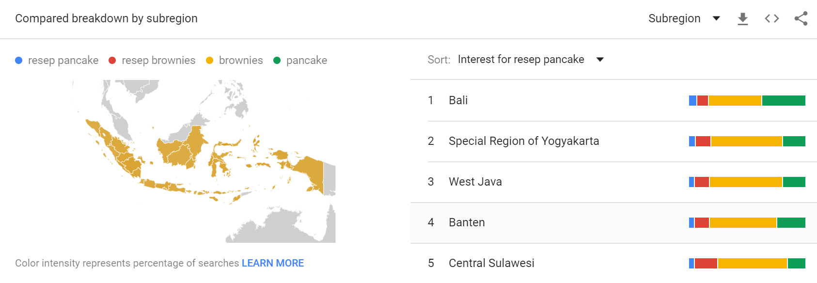

Brownies vs pancake, breakdown by area Indonesia masih menang brownies

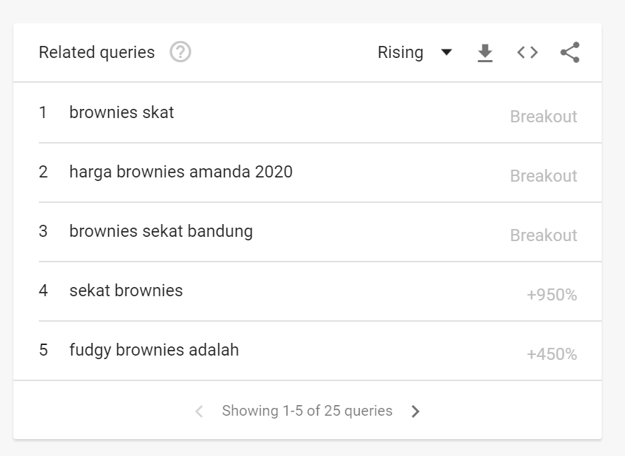


 | Brownies Skat | Fudgy Brownues

